공용카드 신청서
화면명 |  | 프로젝트명 등록/변경 신청서 | 화면영문명 | ProjectManagement
화면URL |  | http://ekp.smiledev.net/eNovator/GSWF/WebPage/ApprovalForms/ApprovalFormCtrl.aspx?formLang=&rqPage=&formID=260&FormFileName=/Storage/GSWF/eNovForms/ko/ProjectManagement_001.htm&originpid=&adjunctDeptCd=
진입경로 |  | 전자결재 > 결재문서작성 > 재무 > 프로젝트명 등록/변경
화면설명 |  | 프로젝트명 등록/변경 신청서를 작성 할 수 있는 화면

1
3
2
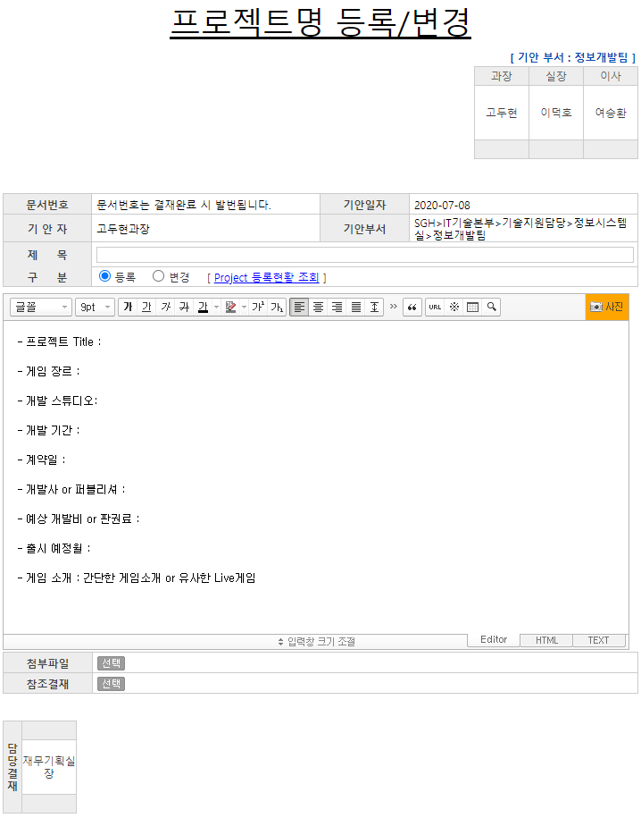 |  |  |  |  |  | 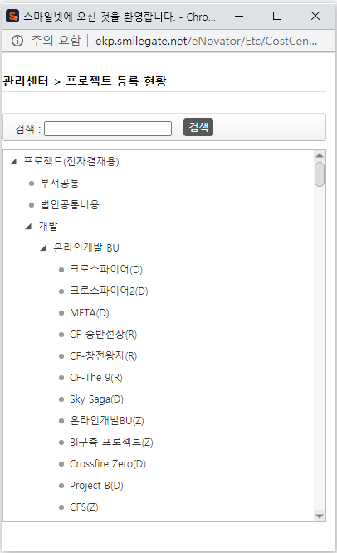

주요 기능정의
 | 기능명 | 기능설명 |  |  | 함수명
1 | 구분 | 등록/변경 구분 Radio 버튼 |  |  | chaangeFormInfo
2 | 내용 | 프로젝트 정보를 적을 수 있는 에디터 창 |  |  | ApprovalFormCtrl.aspx/formInit FormManager.js/setIframeHTML
3 | Project 등록현황 조회 | 프로젝트 현황 정보 조회 팝업 |  |  | fnGoPJTList
주요 메소드 정의
호출Controller |  | 메소드명 | 메소드 설명
추가사항(기타 사항을 자유롭게 기재)
1. Project 등록현황 조회 팝업은 조회 이외 Return Value등의 기능 없음 2. 프로젝트명 등록/변경의 정보를 입력하는 창은 FormManager를 통해 템플릿을 입력받음.

